【修正済】新規
様式４
 |  | 子ども110番の家登録者名簿

実施団体名

名簿管理者

氏 名 | 住 所 |  | 電話番号 | 札幌市への個人情報提供 | マップへの登載・公表 | 備 考

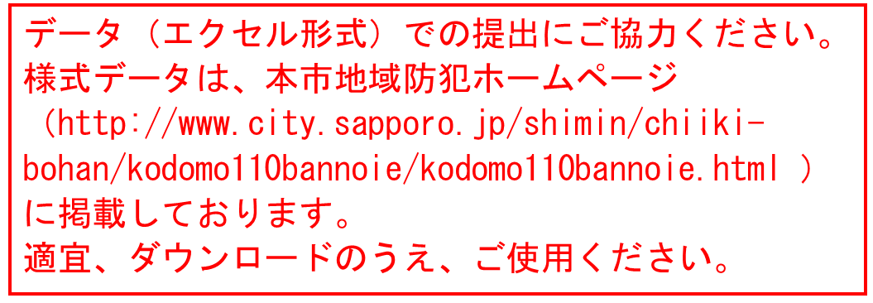

 |  |  |  | 0 | 0
様式４
 |  | 子ども110番の家登録者名簿
新規登録の記載例
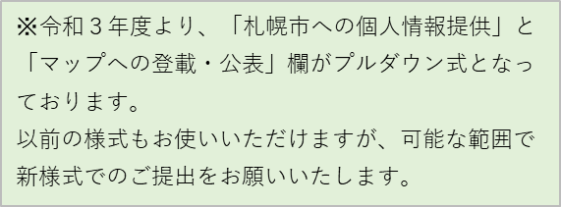

実施団体名 | 北１西２子ども110番の家の会

名簿管理者 | 安全 次郎

氏 名 | 住 所 |  | 電話番号 | 札幌市への個人情報提供 | マップへの登載・公表 | 備 考
札幌 太郎 | 中央区北１条西２丁目×-× |  | 011-211-2252 | 可 | 可
安全 次郎 | 中央区北２条西１丁目×-× |  | 011-000-0000 | 可 | 可
○○ ○○ | 中央区北５条西２丁目×-× |  | 011-000-1111 | 可 | 可
◇◇ ◇◇ | 中央区北３条西２丁目×-× |  | 011-000-3333 | 可 | 可
×× ×× | 中央区北２条西４丁目×-× |  | 011-000-4444 | 可 | 可
●● ●● | 中央区北４条西１丁目×-× |  | 011-000-5555 | 可 | 可
▼▼ ▼▼ | 中央区北２条西２丁目×-× |  | 011-000-6666 | 可 | 可
□□ □□ | 中央区北２条西１丁目×-× |  | 011-000-7777 | 可 | 可
◎◎ ◎◎ | 中央区北３条西２丁目×-× |  | 011-000-8888 | 可 | 可
▽▽ ▽▽ | 中央区北１条西１丁目×-× |  | 011-000-9999 | 可 | 可
■■ ■■ | 中央区北４条西５丁目×-× |  | 011-000-0040 | 可 | 可
☆☆商店 | 中央区北２条西４丁目×-× |  | 011-000-1010 | 可 | 可 | 代表 ★★ ★★

 |  |  |  | 12 | 12

【修正済】更新・変更
様式４
子ども110番の家登録者名簿

実施団体名

名簿管理者

氏 名 | 住 所 | 電話番号 | 札幌市への個人情報提供 | マップへの登載・公表 | 備 考

 |  |  | 0 | 0
様式４
子ども110番の家登録者名簿
更新・変更の記載例

実施団体名 | 北１西２子ども110番の家の会

名簿管理者 | 安全 次郎

氏 名 | 住 所 | 電話番号 | 札幌市への個人情報提供 | マップへの登載・公表 | 備 考
札幌 太郎 | 中央区北１条西２丁目×-× | 011-211-2252 | 可 | 可
安全 次郎 | 中央区北２条西１丁目×-× | 011-000-0000 | 可 | 可
○○ ○○ | 中央区北５条西２丁目×-× | 011-000-1111 | 可 | 可
 |  |  |  |  | 削除
◇◇ ◇◇ | 中央区北３条西２丁目×-× | 011-000-3333 | 可 | 可
 |  |  | 否 | 否
●● ●● | 中央区北４条西１丁目×-× | 011-000-5555 | 可 | 可
▼▼ ▼▼ | 中央区北２条西２丁目×-× | 011-000-6666 | 可 | 可
□□ □□ | 中央区北２条西１丁目×-× | 011-000-7777 | 可 | 可
◎◎ ◎◎ | 中央区北３条西２丁目×-× | 011-000-8888 | 可 | 可
▽▽ ▽▽ | 中央区北１条西１丁目×-× | 011-000-9999 | 可 | 可
■■ ■■ | 中央区北４条西５丁目×-× | 011-000-0040 | 可 | 可
防犯 三郎 | 中央区北４条西６丁目×-× | 011-211-0000 | 可 | 可 | 追加
☆☆商店 | 中央区北２条西４丁目×-× | 011-000-1010 | 可 | 可 | 代表 ★★ ★★
 |  |  | 12 | 12

